Copy
 |  | English | Deutsch | Language 3 | Language 5 | Language 6 | Language 7 | Language 8
Terms & Conditions |  | Add your copy below for each section | Add copy for each language
 | Title | Free WLAN on the train | Gratis WLAN am Zug
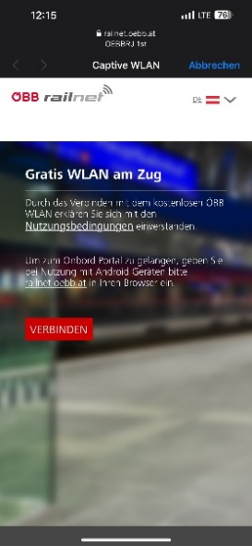 | Body | By connecting to our free WiFi, you agree to the terms of use. To get to the onboard portal, please insert railnet.oebb.at into your browser when using an Android device. | Durch das Verbinden mit dem kostenlosen ÖBB WLAN erklären Sie sich mit den Nutzungsbedingungen [LINK] einverstanden. [CHECKMARK] Ich willige ein, dass die ÖBB-Personenverkehr AG die MAC-Adresse sowie das Betriebssystem meines Endgerätes während der Sitzung, den Zeitstempel von Verbindungsaufnahme- und -ende, die von mir ausgewählte Sprache und das verbrauchte Datenvolumen zum Zwecke der Bereitstellung des WLAN -Zugangs sowie für statistische Auswertungen verarbeitet. Diese Daten werden im Regelfall nur an eingesetzte Auftragsverarbeiter und nicht an sonstige Dritte weitergegeben und bis zu 7 Tagen gespeichert. Ich kann diese Einwilligung jederzeit durch Beendigung der WLAN-Verbindung widerrufen. Weitere Informationen finden Sie in der Datenschutzinformation [Link] Um zum Onboard Portal zu gelangen, geben Sie bei der Nutzung mit Android Geräten bitte railnet.oebb.at in Ihren Browser ein.
 | Button label | CONNECT | VERBINDEN
2. Now connected page
 | Title | Connection succeeded | Verbindung erfolgreich!
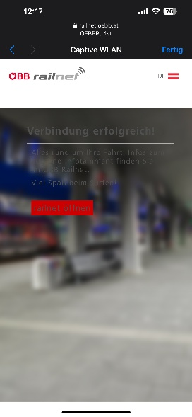 | Body

